Sheet1
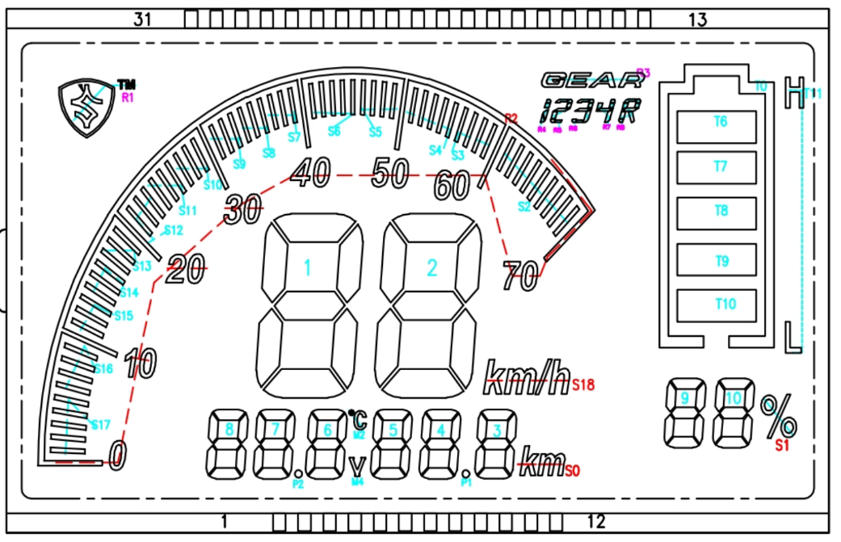
SEG | 1 | 2 | 3 | 4 | 5 | 6 | 7 | 8 | 9 | 10 | 11 | 12 | 13 | 14 | 15 | 16 | 17 | 18 | 19 | 20 | 21 | COM4 | COM3 | COM2 | COM1 | 22 | 23 | 24 | 25 | 26 | 27
PIN | 1 | 2 | 3 | 4 | 5 | 6 | 7 | 8 | 9 | 10 | 11 | 12 | 13 | 14 | 15 | 16 | 17 | 18 | 19 | 20 | 21 | 22 | 23 | 24 | 25 | 26 | 27 | 28 | 29 | 30 | 31
BIT | 30 | 29 | 28 | 27 | 26 | 25 | 24 | 23 | 22 | 21 | 20 | 19 | 18 | 17 | 16 | 15 | 14 | 13 | 12 | 11 | 10 | 9 | 8 | 7 | 6 | 5 | 4 | 3 | 2 | 1 | 0 | Hex
COM1 | 1 | 1 | 1 | 1 | 1 | 1 | 1 | 1 | 1 | 1 | 1 | 1 | 1 | 1 | 1 | 1 | 1 | 1 | 1 | 1 | 0 | 1 | 1 | 1 | 1 | 1 | 1 | 1 | 1 | 1 | 1 | FFDFFF7F
COM2 | 0 | 0 | 0 | 0 | 0 | 0 | 0 | 0 | 1 | 0 | 0 | 0 | 0 | 0 | 0 | 0 | 0 | 0 | 0 | 0 | 0 | 0 | 0 | 0 | 0 | 0 | 0 | 0 | 0 | 0 | 0 | 00200000
COM3 | 0 | 0 | 0 | 0 | 0 | 0 | 0 | 0 | 0 | 0 | 0 | 0 | 0 | 0 | 0 | 0 | 0 | 0 | 0 | 0 | 0 | 0 | 0 | 0 | 0 | 0 | 0 | 0 | 0 | 0 | 0 | 00000000
COM4 | 0 | 0 | 0 | 0 | 0 | 0 | 0 | 0 | 0 | 0 | 0 | 0 | 0 | 0 | 0 | 0 | 0 | 0 | 0 | 0 | 0 | 0 | 0 | 0 | 0 | 0 | 0 | 0 | 0 | 0 | 0 | 00000000

 |  |  |  | F | A |  | B
 |  |  |  |  | G
 |  |  |  | E |  |  | C
 |  |  |  |  | D

